頁２
令和７年度 普通会計決算見込のポイント

【特徴】

 | ・地方税が個人市民税や固定資産税・都市計画税の増などにより増となり、
 | ４年連続で過去最高を更新したものの、
歳入
 | ・万博関連事業の減による府負担分の減などにより諸収入が減となった
 | ことなどにより、

 | ・総額２兆771億円（前年度比△120億円、△0.6%）となっている。

 | ・障がい者自立支援給付費の増などにより扶助費が増となったものの、

歳出
 | ・万博関連事業の減などによる補助費等の減に加え、
 | 新大学キャンパス整備事業の減などにより投資的経費が減となった
 | ことなどにより、

 | ・総額２兆500億円（前年度比△141億円、△0.7%）となっている。

実質収支
 | ・その結果、実質収支は187億円の黒字となり、平成元年度決算から
 | 37年連続で黒字を維持している。

経常収支
比 率
 | ・障がい者自立支援給付費などの経常的な扶助費が増となったものの、

 | ・地方税などの経常一般財源が増となったことなどにより、
財 政 構 造
の 弾 力 性
 | ・前年度決算と比較して△1.0ポイント好転し、88.8%となっている。

地方債
残 高
 | ・20年連続で減少（△1,123億円、△7.7%）し、

 | ・令和７年度末で1兆3,521億円となっている。

 | 1 | 1 | 1 | 1 | 1 | 1

頁３
1 歳入

歳入総額は２兆771億円で、前年度決算と比較すると、△120億円、△0.6%の減となっている。

○地方税

定額減税の終了や一人当たり税額の増などによる個人市民税の増（+351億円、+15.3%）に加え、
土地の負担調整措置や家屋の新増築などによる固定資産税・都市計画税の増（+186億円、+4.6%）
などにより増（+663億円、+8.0%）となり、４年連続で過去最高となっている。
（詳細はP７を参照）

○譲与税・交付金

定額減税減収補塡特例交付金の減（△150億円、△99.1％）などにより減（△52億円、△3.4%）
となっている。

○地方交付税

国の基準財政収入額の算定において、個人市民税が増となったことなどにより減
（△30億円、△6.4％）となっている。

○国庫支出金

障がい者自立支援給付費の増（+148億円、+17.6%）や児童手当の増（+123憶円、+41.4％）
などがあるものの、物価高騰対応重点支援給付金の減（△372億円、△77.7％）などにより減
（△75億円、△1.3%）となっている。

○地方債

新大学キャンパス整備事業の減（△145億円、△86.9％）や淀川左岸線（２期）事業の減
（△72億円、△43.1％）に加え、臨時財政対策債の減（△57億円、皆減）などにより減
（△373億円、△28.6%）となっている。

○その他

万博関連事業の減による府負担分の減などにより諸収入が減（△292億円、△28.9%）
となったことなどにより、全体で△253億円、△6.9%の減となっている。

 | 1 | 1 | 1 | 1 | 1 | 1

頁４
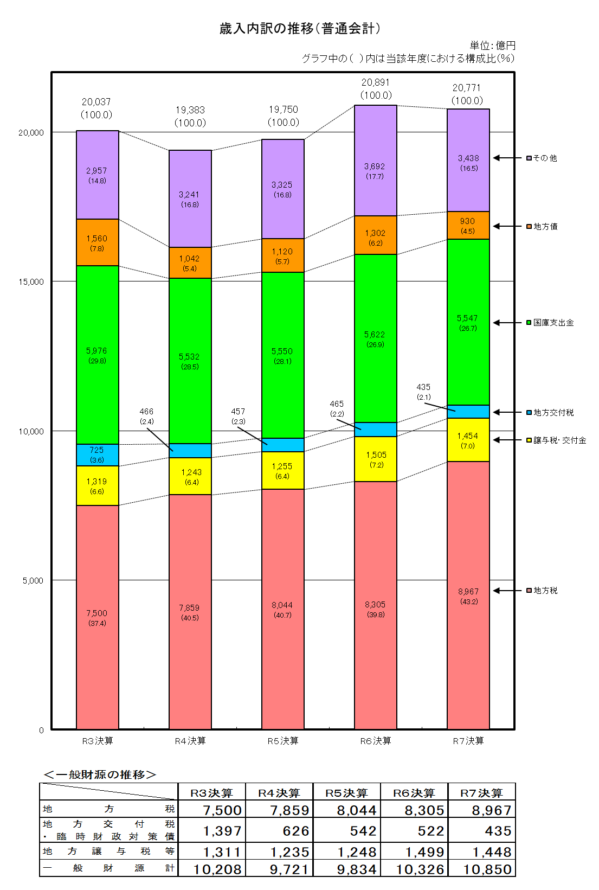

頁６
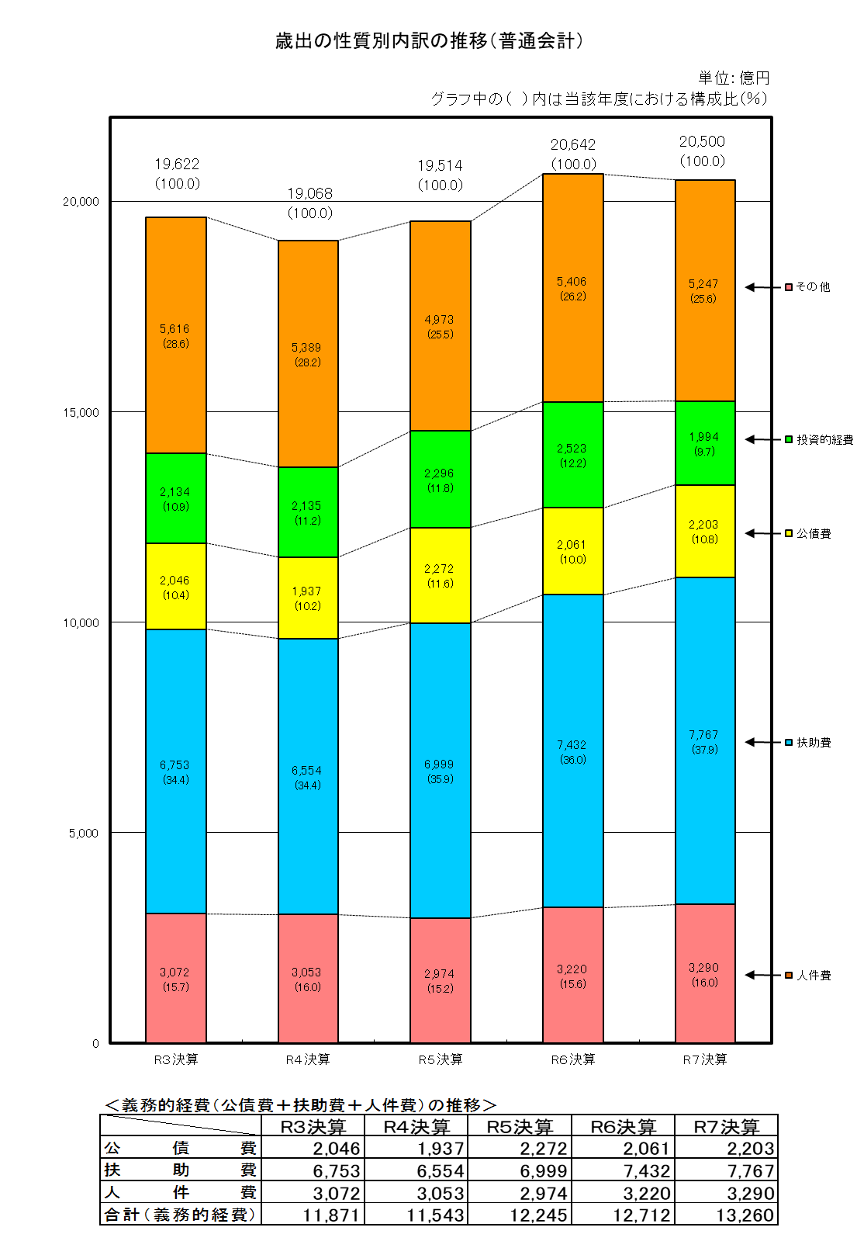

頁7
【参考１】市税決算見込の状況

 |  |  |  |  |  | （単位：百万円・％）
区分 |  |  | R７決算見込 | R ６ 決 算 | 差引増△減 | 伸び率
市税総計 |  |  | 896,738 | 830,468 | 66,269 | 8.0
 | 市民税 |  | 410,451 | 365,350 | 45,101 | 12.3
 |  | 個人市民税 | 265,198 | 230,099 | 35,099 | 15.3
 |  | 法人市民税 | 145,253 | 135,251 | 10,002 | 7.4
 | 固定資産税 |  | 349,293 | 333,432 | 15,861 | 4.8
 |  | 土地 | 143,340 | 136,432 | 6,908 | 5.1
 |  | 家屋 | 159,550 | 154,108 | 5,441 | 3.5
 |  | 償却資産 | 46,207 | 42,660 | 3,547 | 8.3
 |  | 交付金 | 197 | 232 | △ 35 | △ 15.2
 | 軽自動車税 |  | 2,308 | 2,252 | 57 | 2.5
 | 市たばこ税 |  | 33,852 | 32,149 | 1,703 | 5.3
 | 入湯税 |  | 339 | 318 | 21 | 6.5
 | 事業所税 |  | 30,198 | 29,417 | 781 | 2.7
 | 都市計画税 |  | 70,295 | 67,550 | 2,745 | 4.1
 |  | 土地 | 35,314 | 33,753 | 1,560 | 4.6
 |  | 家屋 | 34,981 | 33,796 | 1,185 | 3.5
※令和６年度決算について、個人市民税における定額減税の影響額は△14,980百万円

◆ | ７年度決算見込は、５年連続の増
 | （４年連続で過去最高を更新）

＜主な税目の増△減＞
○ | 個人市民税
 |  | 定額減税の終了による増、一人当たり税額の増 など
○ | 法人市民税
 |  | 企業収益の増 など
○ | 固定資産税
 |  | 土地の負担調整措置による増、家屋の新増築による増 など

◆ | 収納率

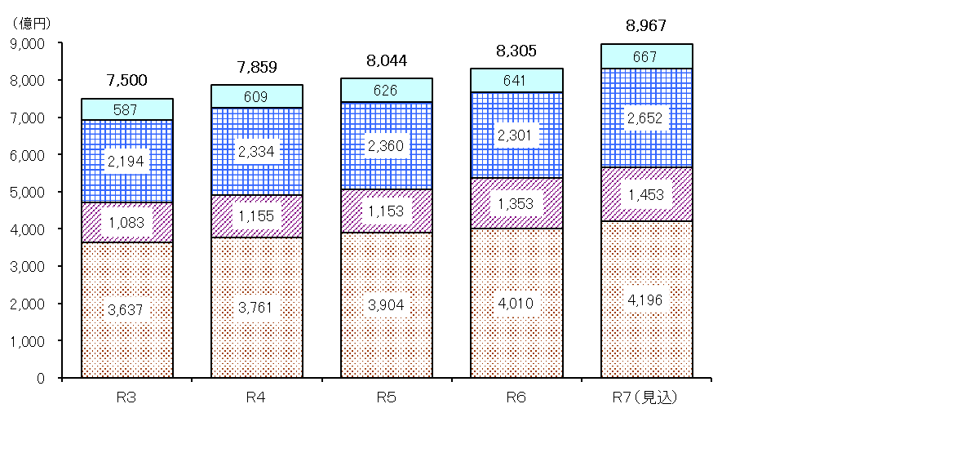
過去最高
（参考）市税収入の推移

その他の税
個人市民税
法人市民税

固定資産税
都市計画税

頁８
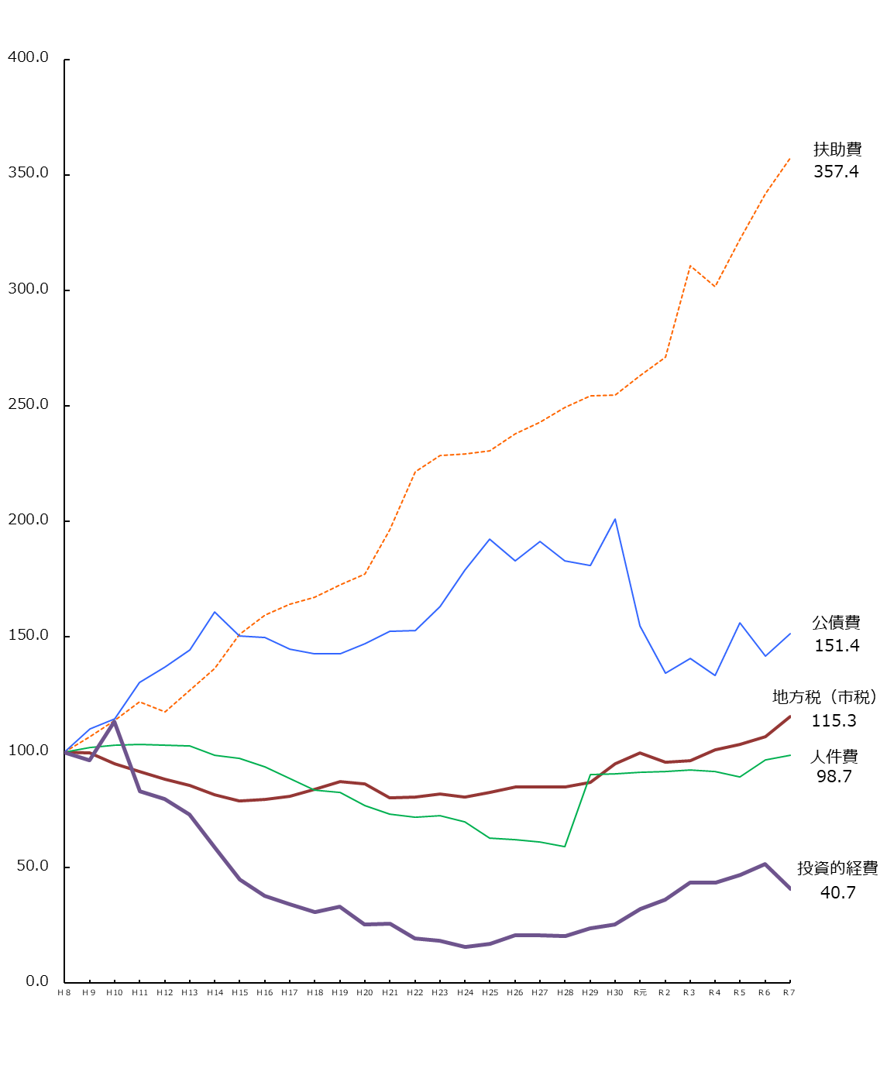

 | 1 | 1 | 1 | 1 | 1 | 1

頁９
【参考３】収支状況の推移（普通会計）

 |  |  |  |  |  |  |  |  |  |  |  |  |  | （単位：百万円、％）
区 分 年 度 |  |  |  |  |  |  |  |  |  | 翌年度へ
 |  |  | 歳入総額 |  |  | 歳出総額 | 対前年度 |  | 形式収支 | 繰り越すべき財源 | 実質収支 |  | 経常 | 地方債
 |  |  |  | うち地方税 | 構成比 |  | 伸び率 |  | ａ | ｂ | ａ－ｂ |  | 収支比率 | 残高
 |  |  |  |  |  |  | （歳出）
平成 | ８ | 年度 | 1,857,783 | 777,637 | 41.9 | 1,844,325 | △ | 3.1 | 13,458 | 12,541 |  | 917 | 90.2 | 1,738,255
 | ９ | 年度 | 1,860,889 | 775,187 | 41.7 | 1,852,409 |  | 0.4 | 8,480 | 7,690 |  | 790 | 95.4 | 1,962,349
 | 10 | 年度 | 1,985,575 | 738,656 | 37.2 | 1,971,451 |  | 6.4 | 14,124 | 13,602 |  | 522 | 97.8 | 2,279,721
 | 11 | 年度 | 1,910,330 | 712,955 | 37.3 | 1,906,029 | △ | 3.3 | 4,301 | 3,939 |  | 362 | 99.4 | 2,431,273
 | 12 | 年度 | 1,869,632 | 686,522 | 36.7 | 1,860,866 | △ | 2.4 | 8,766 | 8,390 |  | 376 | 99.8 | 2,532,886
 | 13 | 年度 | 1,862,127 | 665,501 | 35.7 | 1,857,703 | △ | 0.2 | 4,424 | 4,114 |  | 310 | 99.8 | 2,628,930
 | 14 | 年度 | 1,790,706 | 635,039 | 35.5 | 1,787,971 | △ | 3.8 | 2,735 | 2,489 |  | 246 | 103.1 | 2,716,248
 | 15 | 年度 | 1,722,657 | 613,049 | 35.6 | 1,719,987 | △ | 3.8 | 2,670 | 2,478 |  | 192 | 102.5 | 2,809,765
 | 16 | 年度 | 1,703,865 | 618,500 | 36.3 | 1,701,951 | △ | 1.0 | 1,914 | 1,685 |  | 229 | 103.6 | 2,868,808
 | 17 | 年度 | 1,666,375 | 628,573 | 37.7 | 1,664,689 | △ | 2.2 | 1,686 | 1,432 |  | 254 | 101.7 | 2,916,377
 | 18 | 年度 | 1,590,506 | 652,624 | 41.0 | 1,587,643 | △ | 4.6 | 2,863 | 2,497 |  | 366 | 99.7 | 2,849,274
 | 19 | 年度 | 1,577,285 | 678,485 | 43.0 | 1,573,282 | △ | 0.9 | 4,003 | 3,569 |  | 434 | 99.9 | 2,833,410
 | 20 | 年度 | 1,555,121 | 670,787 | 43.1 | 1,552,859 | △ | 1.3 | 2,262 | 1,813 |  | 449 | 99.2 | 2,814,500
 | 21 | 年度 | 1,671,647 | 623,613 | 37.3 | 1,669,763 |  | 7.5 | 1,884 | 1,495 |  | 389 | 100.2 | 2,797,041
 | 22 | 年度 | 1,642,643 | 626,018 | 38.1 | 1,641,235 | △ | 1.7 | 1,408 | 1,000 |  | 408 | 99.4 | 2,770,468
 | 23 | 年度 | 1,651,156 | 636,066 | 38.5 | 1,649,897 |  | 0.5 | 1,259 | 806 |  | 453 | 99.5 | 2,745,021
 | 24 | 年度 | 1,700,781 | 627,006 | 36.9 | 1,699,255 |  | 3.0 | 1,526 | 1,115 |  | 411 | 101.9 | 2,660,209
 | 25 | 年度 | 1,675,766 | 641,870 | 38.3 | 1,650,402 | △ | 2.9 | 25,364 | 1,141 |  | 24,223 | 98.3 | 2,578,573
 | 26 | 年度 | 1,641,158 | 659,256 | 40.2 | 1,635,843 | △ | 0.9 | 5,315 | 4,881 |  | 434 | 98.8 | 2,473,326
 | 27 | 年度 | 1,631,983 | 660,088 | 40.4 | 1,630,073 | △ | 0.4 | 1,910 | 1,509 |  | 401 | 97.6 | 2,327,170
 | 28 | 年度 | 1,574,838 | 659,473 | 41.9 | 1,572,848 | △ | 3.5 | 1,990 | 1,590 |  | 400 | 100.1 | 2,185,864
 | 29 | 年度 | 1,742,817 | 675,404 | 38.8 | 1,740,813 |  | 10.7 | 2,004 | 1,584 |  | 420 | 98.3 | 2,069,777
 | 30 | 年度 | 1,761,138 | 737,441 | 41.9 | 1,758,572 |  | 1.0 | 2,566 | 2,137 |  | 429 | 96.9 | 1,906,256
令和 | 元 | 年度 | 1,764,214 | 776,114 | 44.0 | 1,756,789 | △ | 0.1 | 7,425 | 4,753 |  | 2,672 | 93.4 | 1,802,867
 | ２ | 年度 | 2,042,685 | 744,663 | 36.4 | 2,014,653 |  | 14.7 | 28,032 | 14,991 |  | 13,041 | 94.3 | 1,734,635
 | ３ | 年度 | 2,003,681 | 750,030 | 37.4 | 1,962,155 | △ | 2.6 | 41,525 | 10,729 |  | 30,796 | 85.1 | 1,702,596
 | ４ | 年度 | 1,938,281 | 785,946 | 40.5 | 1,906,783 | △ | 2.8 | 31,498 | 5,725 |  | 25,773 | 92.4 | 1,628,134
 | ５ | 年度 | 1,975,047 | 804,353 | 40.7 | 1,951,351 |  | 2.3 | 23,696 | 7,264 |  | 16,433 | 92.0 | 1,526,879
 | ６ | 年度 | 2,089,132 | 830,468 | 39.8 | 2,064,170 |  | 5.8 | 24,961 | 4,393 |  | 20,568 | 89.8 | 1,464,317
 | ７ | 年度 | 2,077,137 | 896,738 | 43.2 | 2,050,041 | △ | 0.7 | 27,095 | 8,387 |  | 18,708 | 88.8 | 1,352,053

頁10
【参考４】用語解説

・普通会計とは

 | 総務省の地方財政状況調査上における会計区分であって、公営事業会計以外のすべての会計
 | を普通会計とし、地方公共団体相互間の比較や時系列比較が可能となるようにされている。

 | （注１）公営事業会計とは

 |  | ・公営企業会計（地方財政法施行令第46条に掲げる事業）

 |  | ・収益事業会計、国民健康保険事業会計等の事業会計

 |  | ・上記以外の事業で地方公営企業法の全部又は一部を
 |  | 適用している事業にかかる会計

 | ＊大阪市の場合の普通会計

 | ＝ 一般会計 ＋ |  | 母子父子寡婦福祉貸付資金会計 | － 会計相互間の重複
 |  |  | 心身障害者扶養共済事業会計

 | （注２）普通会計における地方債残高

 | 総務省の地方財政状況調査上のルールとして、満期一括償還地方債の償還財源に充てる
 | ため、減債基金（大阪市では公債償還基金）に積み立てた額は地方債残高から除くこと
 | とされている。

・経常収支比率とは

 | 地方公共団体の財政構造の弾力性を判断するための指標で、人件費、扶助費、公債費のように
 | 毎年経常的に支出される経費（経常的経費）に充当された一般財源の額が、地方税、普通交付税
 | を中心とする毎年経常的に収入される一般財源（経常一般財源）、臨時財政対策債及び減収補塡
 | 債（特例分）の合計額に占める割合。

経常収支比率 ＝ |  | 人件費、扶助費、公債費等経常的経費に充当した一般財源 |  |  | ×100
 |  | 経常一般財源（地方税＋普通交付税等）＋臨時財政対策債＋減収補塡債（特例分）

・形式収支とは

 | 歳入決算総額から歳出決算総額を差し引いた歳入歳出差引額。

・実質収支とは

 | 当該年度に属する収入と支出との実質的な差額（黒字、赤字）をみるもので、形式収支
 | （＝当年度の歳入決算額―当年度の歳出決算額）から翌年度へ繰り越すべき財源を控除した額。

